B01004
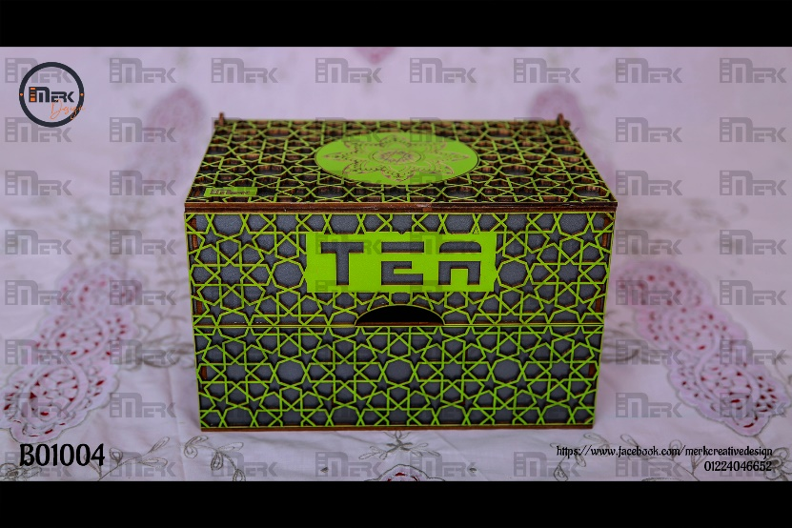
B01004 | مقلمه 3 ادوار ودرج | نوع الخشب المستخدم | تكلفة وحدة الأخشاب | إجمالي تكلفة الأخشاب | عدد القطع | عدد دقائق الطباعة | تكلفة الدقيقة | إجمالى تكلفة الطباعة | سعر بيع الدقيقة | إجمالي سعر بيع الطباعة | التكلفة الإجمالية | البيع الإجمالي | تكلفة القطعة | بيع القطعة
 |  | 0.30 | 36.67 | 55.00 | 5.00 | 95.00 | 0.20 | 19.00 | 0.60 | 57.00 | 74.00 | 112.00 | 14.80 | 22.40
 |  | عدد الأرباع |  |  |  |  |  |  |  |  | تكلفة اللاصق | تكلفة اللاصق | تكلفة العمالة | تكلفة العمالة
 |  | 1.5 |  |  |  |  |  |  |  |  | 0 | 0 | 0 | 2
 |  | سعر اللوح |  |  |  |  |  |  |  |  | تكلفة الديزاين | تكلفة الديزاين | تكلفة التكييس | تكلفة التكييس
 |  | 110.00 |  |  |  |  |  |  |  |  | 0 | 0 | 0 | 0.5
 |  | مقسم إلى |  |  |  |  |  |  |  |  | تكلفة إضافية | تكلفة إضافية | تكلفة إضافية | تكلفة إضافية | فرق القطعة | سعر البيع
 |  | 3 |  |  |  |  |  |  |  |  | 0 | 0 | 0 | 1.5 | 11.60 | 30.00
 |  |  |  |  |  |  |  |  |  |  | إجمالي التكلفة | إجمالي البيع | صافي التكلفة | صافي البيع | إجمالي الفرق
 |  |  |  |  |  |  |  |  |  |  | 74.00 | 112.00 | 14.80 | 26.40 | 58.00

B01018
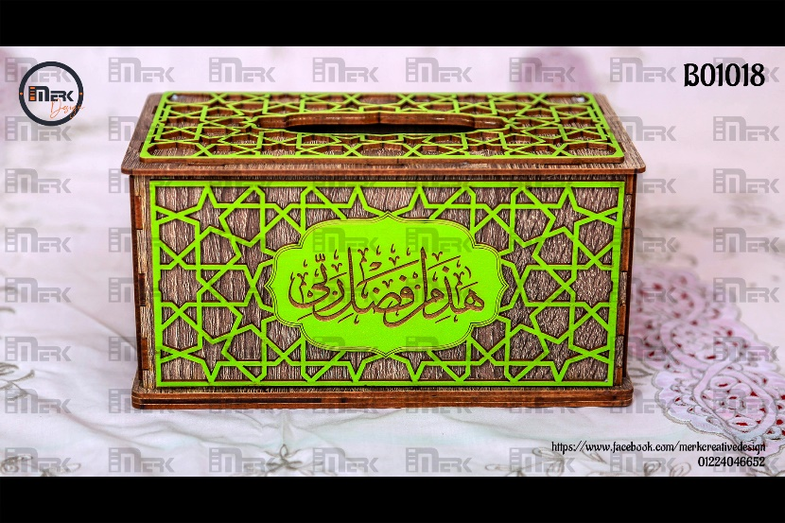
B01018 | علبة مناديل 550 A | نوع الخشب المستخدم | تكلفة وحدة الأخشاب | إجمالي تكلفة الأخشاب | عدد القطع | عدد دقائق الطباعة | تكلفة الدقيقة | إجمالى تكلفة الطباعة | سعر بيع الدقيقة | إجمالي سعر بيع الطباعة | التكلفة الإجمالية | البيع الإجمالي | تكلفة القطعة | بيع القطعة
 |  | 0.30 | 33.33 | 66.67 | 5.00 | 90.00 | 0.20 | 18.00 | 0.60 | 54.00 | 84.67 | 120.67 | 16.93 | 24.13
 |  | عدد الأرباع |  |  |  |  |  |  |  |  | تكلفة اللاصق | تكلفة اللاصق | تكلفة العمالة | تكلفة العمالة
 |  | 2 |  |  |  |  |  |  |  |  | 0 | 0 | 2 | 2
 |  | سعر اللوح |  |  |  |  |  |  |  |  | تكلفة الديزاين | تكلفة الديزاين | تكلفة التكييس | تكلفة التكييس
 |  | 100.00 |  |  |  |  |  |  |  |  | 0 | 0 | 0.5 | 0.5
 |  | مقسم إلى |  |  |  |  |  |  |  |  | تكلفة إضافية | تكلفة إضافية | تكلفة إضافية | تكلفة إضافية | فرق القطعة
 |  | 3 |  |  |  |  |  |  |  |  | 0 | 0 | 1.5 | 1.5 | 7.20
 |  |  |  |  |  |  |  |  |  |  | إجمالي التكلفة | إجمالي البيع | صافي التكلفة | صافي البيع | إجمالي الفرق
 |  |  |  |  |  |  |  |  |  |  | 84.67 | 120.67 | 20.93 | 28.13 | 36.00

B01018 | علبة مناديل 550 C | نوع الخشب المستخدم | تكلفة وحدة الأخشاب | إجمالي تكلفة الأخشاب | عدد القطع | عدد دقائق الطباعة | تكلفة الدقيقة | إجمالى تكلفة الطباعة | سعر بيع الدقيقة | إجمالي سعر بيع الطباعة | التكلفة الإجمالية | البيع الإجمالي | تكلفة القطعة | بيع القطعة
 |  | 0.30 | 36.67 | 73.33 | 6.00 | 100.00 | 0.20 | 20.00 | 0.60 | 60.00 | 93.33 | 133.33 | 15.56 | 22.22
 |  | عدد الأرباع |  |  |  |  |  |  |  |  | تكلفة اللاصق | تكلفة اللاصق | تكلفة العمالة | تكلفة العمالة
 |  | 2 |  |  |  |  |  |  |  |  | 0 | 0 | 1 | 1
 |  | سعر اللوح |  |  |  |  |  |  |  |  | تكلفة الديزاين | تكلفة الديزاين | تكلفة التكييس | تكلفة التكييس
 |  | 110.00 |  |  |  |  |  |  |  |  | 0 | 0 | 0 | 0
 |  | مقسم إلى |  |  |  |  |  |  |  |  | تكلفة إضافية | تكلفة إضافية | تكلفة إضافية | تكلفة إضافية | فرق القطعة | سعر البيع
 |  | 3 |  |  |  |  |  |  |  |  | 0 | 0 | 2 | 2 | 6.67 | 30.00
 |  |  |  |  |  |  |  |  |  |  | إجمالي التكلفة | إجمالي البيع | صافي التكلفة | صافي البيع | إجمالي الفرق
 |  |  |  |  |  |  |  |  |  |  | 93.33 | 133.33 | 18.56 | 25.22 | 40.00

